Частоты аварий
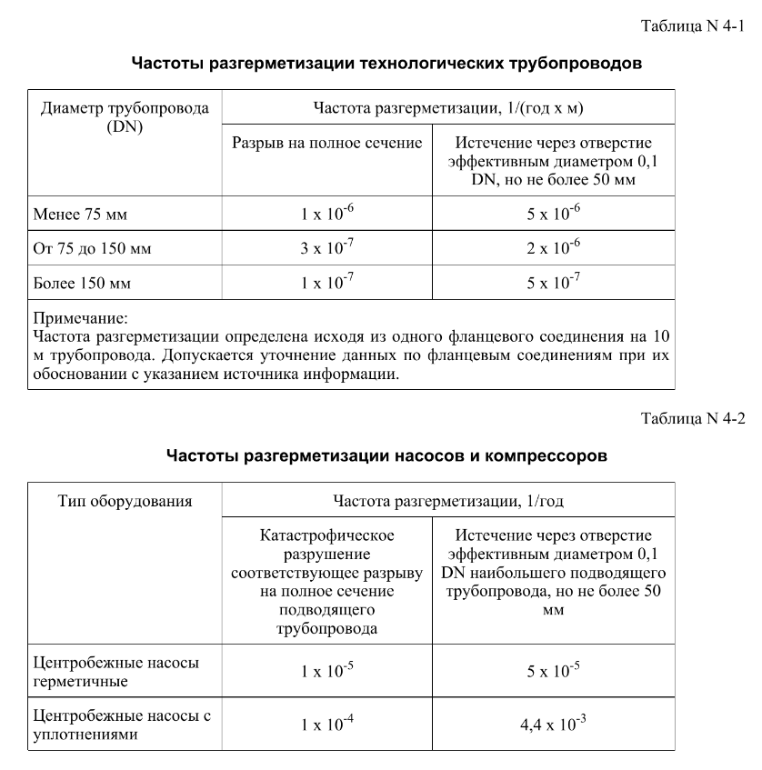
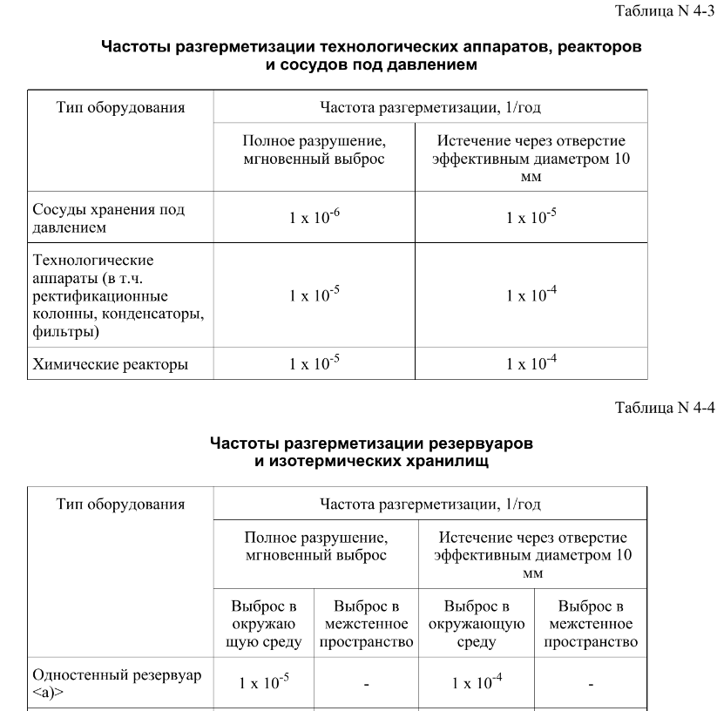
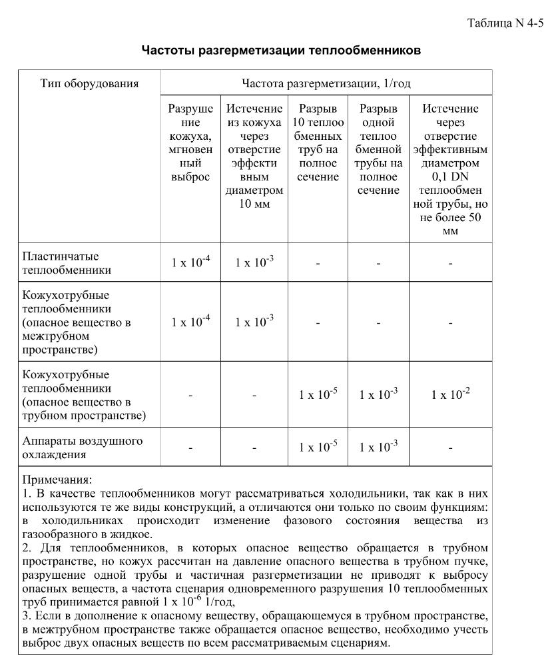
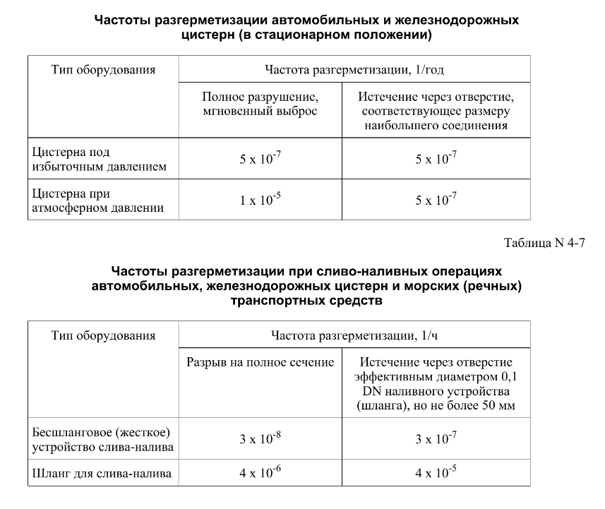

FN_FG
Частота, 1/ год | Кол-во, чел | Частота, 1/ год | Ущерб, млн
1.00E-07 | 1 | 1.00E-07 | 5.97
3.80E-07 | 2 | 3.80E-07 | 9.60
1.52E-06 | 0 | 1.52E-06 | 1.09
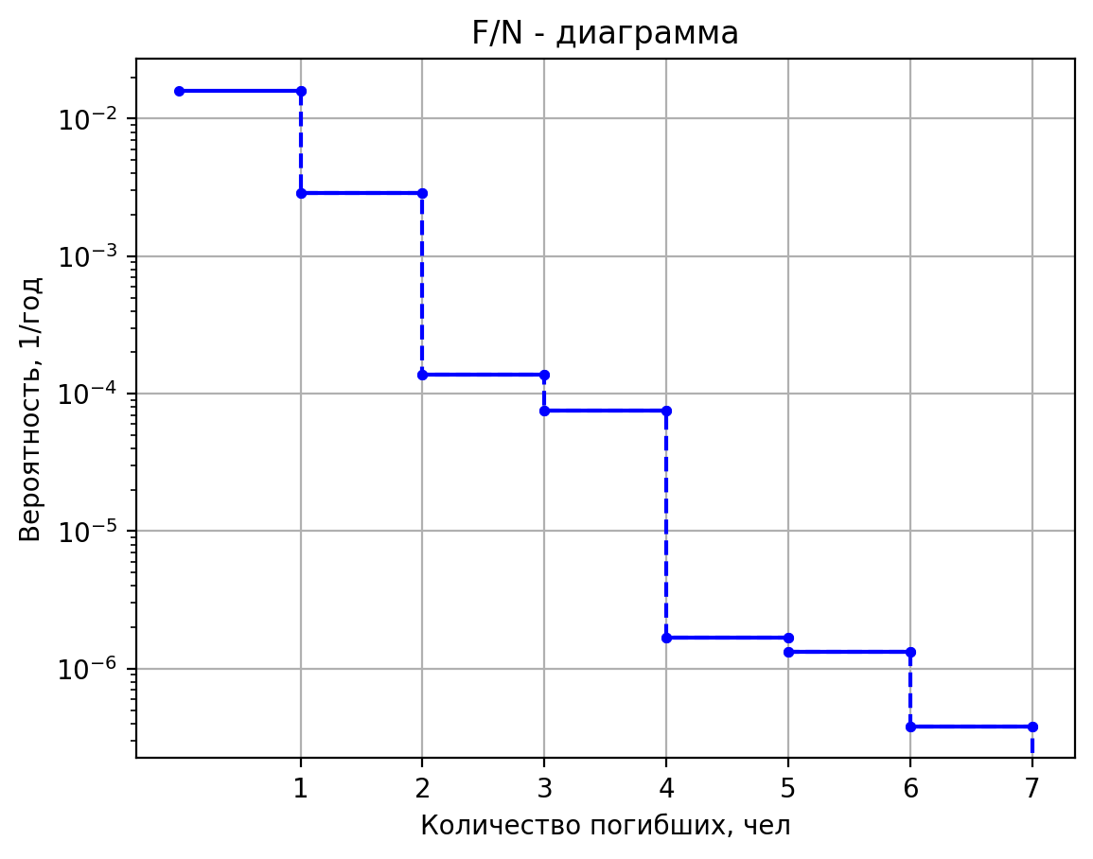
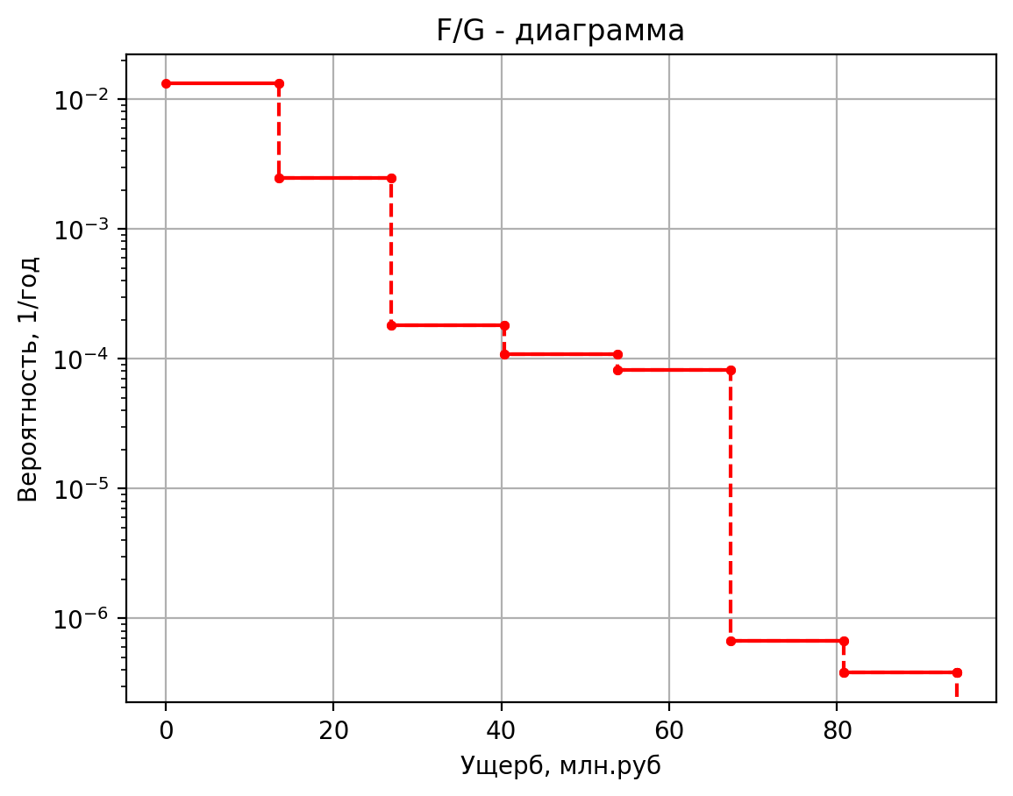
8.00E-07 | 0 | 8.00E-07 | 0.44
3.20E-06 | 0 | 3.20E-06 | 0.48
8.00E-07 | 0 | 8.00E-07 | 0.43
3.04E-06 | 0 | 3.04E-06 | 0.43
1.22E-05 | 0 | 1.22E-05 | 0.10
5.00E-05 | 1 | 5.00E-05 | 5.88
6.00E-07 | 1 | 6.00E-07 | 12.45
2.28E-06 | 2 | 2.28E-06 | 14.70
9.12E-06 | 0 | 9.12E-06 | 1.78
4.80E-06 | 0 | 4.80E-06 | 0.72
1.92E-05 | 0 | 1.92E-05 | 1.25
4.80E-06 | 0 | 4.80E-06 | 0.57
1.82E-05 | 0 | 1.82E-05 | 0.57
7.30E-05 | 0 | 7.30E-05 | 0.12
3.00E-04 | 1 | 3.00E-04 | 11.10
1.50E-07 | 1 | 1.50E-07 | 12.40
5.70E-07 | 2 | 5.70E-07 | 14.66
2.28E-06 | 0 | 2.28E-06 | 1.78
1.20E-06 | 0 | 1.20E-06 | 0.72
4.80E-06 | 0 | 4.80E-06 | 1.24
4.00E-07 | 0 | 4.00E-07 | 0.57
4.56E-06 | 0 | 4.56E-06 | 0.57
1.82E-05 | 0 | 1.82E-05 | 0.12
7.50E-05 | 1 | 7.50E-05 | 11.06
5.00E-08 | 1 | 5.00E-08 | 7.00
1.90E-07 | 2 | 1.90E-07 | 10.41
7.60E-07 | 0 | 7.60E-07 | 1.20
4.00E-07 | 0 | 4.00E-07 | 0.49
1.60E-06 | 0 | 1.60E-06 | 0.60
4.00E-07 | 0 | 4.00E-07 | 0.45
1.52E-06 | 0 | 1.52E-06 | 0.45
6.08E-06 | 0 | 6.08E-06 | 0.11
2.50E-05 | 1 | 2.50E-05 | 6.72
4.00E-05 | 1 | 4.00E-05 | 4.64
7.20E-05 | 1 | 7.20E-05 | 4.60
2.88E-04 | 0 | 2.88E-04 | 0.41
4.00E-04 | 0 | 4.00E-04 | 0.44
1.80E-04 | 0 | 1.80E-04 | 0.44
3.42E-03 | 0 | 3.42E-03 | 0.11
5.00E-08 | 1 | 5.00E-08 | 6.62
1.90E-07 | 2 | 0.00000019 | 10.111294856
7.60E-07 | 0 | 0.00000076 | 1.160868895
4.00E-07 | 0 | 0.0000004 | 0.46872892745
1.60E-06 | 0 | 0.0000016 | 0.55885878114
4.00E-07 | 0 | 0.0000004 | 0.44290384943
1.52E-06 | 0 | 0.00000152 | 0.44290384943
6.08E-06 | 0 | 0.00000608 | 0.10604142514
2.50E-05 | 1 | 0.000025 | 6.4117216616
5.00E-08 | 1 | 0.00000005 | 5.707814548
1.90E-07 | 2 | 0.00000019 | 9.3939651286
7.60E-07 | 0 | 0.00000076 | 1.063490745
4.00E-07 | 0 | 0.0000004 | 0.42883380095
1.60E-06 | 0 | 0.0000016 | 0.4512737076
4.00E-07 | 0 | 0.0000004 | 0.42241020233
1.52E-06 | 0 | 0.00000152 | 0.42241020233
6.08E-06 | 0 | 0.00000608 | 0.10385041676
2.50E-05 | 1 | 0.000025 | 5.6563459096
1.00E-07 | 1 | 0.0000001 | 5.863080176
3.80E-07 | 2 | 0.00000038 | 9.5163567989
1.52E-06 | 0 | 0.00000152 | 1.08009044
8.00E-07 | 0 | 0.0000008 | 0.4356345764
3.20E-06 | 0 | 0.0000032 | 0.46962805001
8.00E-07 | 0 | 0.0000008 | 0.42590367896
3.04E-06 | 0 | 0.00000304 | 0.42590367896
1.22E-05 | 0 | 0.00001216 | 0.1042239099
5.00E-05 | 1 | 0.00005 | 5.7851120352
1.00E-07 | 1 | 0.0000001 | 5.830044936
3.80E-07 | 2 | 0.00000038 | 9.490316018
1.52E-06 | 0 | 0.00000152 | 1.07655859
8.00E-07 | 0 | 0.0000008 | 0.4341876029
3.20E-06 | 0 | 0.0000032 | 0.46572287077
8.00E-07 | 0 | 0.0000008 | 0.42516038606
3.04E-06 | 0 | 0.00000304 | 0.42516038606
1.22E-05 | 0 | 0.00001216 | 0.10414444328
5.00E-05 | 1 | 0.00005 | 5.7577149872
1.00E-07 | 1 | 0.0000001 | 5.663924872
3.80E-07 | 2 | 0.00000038 | 9.3593680911
1.52E-06 | 0 | 0.00000152 | 1.05879843
8.00E-07 | 0 | 0.0000008 | 0.4269113933
3.20E-06 | 0 | 0.0000032 | 0.44608539804
8.00E-07 | 0 | 0.0000008 | 0.42142268462
3.04E-06 | 0 | 0.00000304 | 0.42142268462
1.22E-05 | 0 | 0.00001216 | 0.10374483968
5.00E-05 | 1 | 0.00005 | 5.6199469744
2.00E-06 | 2 | 0.000002 | 33.0144588
3.60E-06 | 3 | 0.0000036 | 48.194122097
1.44E-05 | 0 | 0.0000144 | 0.96544662606
2.00E-05 | 0 | 0.00002 | 5.8776507
9.00E-06 | 0 | 0.000009 | 2.3757723874
1.71E-04 | 0 | 0.000171 | 0.23385821346
1.00E-06 | 1 | 0.000001 | 5.866191564
1.80E-06 | 1 | 0.0000018 | 5.5691048714
7.20E-06 | 0 | 0.0000072 | 0.50930612577
1.00E-05 | 0 | 0.00001 | 0.6263662346
4.50E-06 | 0 | 0.0000045 | 0.58378594673
8.55E-05 | 0 | 0.0000855 | 0.11973466944
4.44E-10 | 1 | 4.44E-10 | 5.362279308
8.88E-11 | 1 | 8.88E-11 | 5.3064349091
1.69E-09 | 0 | 1.6872E-09 | 1.3648932386
2.22E-09 | 0 | 2.22E-09 | 0.4559043962
4.44E-10 | 0 | 4.44E-10 | 0.44752773636
8.44E-09 | 0 | 8.436E-09 | 0.41879648579
1.11E-09 | 1 | 1.11E-09 | 5.401921596
2.22E-10 | 1 | 2.22E-10 | 5.3378330327
4.22E-09 | 0 | 4.218E-09 | 1.3680145603
5.55E-09 | 0 | 5.55E-09 | 0.4618507394
1.11E-09 | 0 | 1.11E-09 | 0.45223745491
2.11E-08 | 0 | 2.109E-08 | 0.41926468405
1.12E-09 | 1 | 1.116E-09 | 5.410888304
2.23E-10 | 1 | 2.232E-10 | 5.3449349893
4.24E-09 | 0 | 4.2408E-09 | 1.3687205736
5.58E-09 | 0 | 5.58E-09 | 0.4631957456
1.12E-09 | 0 | 1.116E-09 | 0.45330274839
2.12E-08 | 0 | 2.1204E-08 | 0.41937058603
9.00E-10 | 1 | 9E-10 | 5.677057952
1.80E-10 | 1 | 1.8E-10 | 5.5557509624
3.42E-09 | 0 | 3.42E-09 | 1.3896780192
4.50E-09 | 0 | 4.5E-09 | 0.5031211928
9.00E-10 | 0 | 9E-10 | 0.48492514436
1.71E-08 | 0 | 1.71E-08 | 0.42251420288
1.02E-09 | 1 | 1.02E-09 | 5.56804166
2.04E-10 | 1 | 2.04E-10 | 5.4694061223
3.88E-09 | 0 | 3.876E-09 | 1.3810943846
5.10E-09 | 0 | 5.1E-09 | 0.486768749
1.02E-09 | 0 | 1.02E-09 | 0.47197341835
1.94E-08 | 0 | 1.938E-08 | 0.42122665768
1.58E-09 | 1 | 1.584E-09 | 5.894146672
3.17E-10 | 1 | 3.168E-10 | 5.7276930681
6.02E-09 | 0 | 6.0192E-09 | 1.4067709714
7.92E-09 | 0 | 7.92E-09 | 0.5356845008
1.58E-09 | 0 | 1.584E-09 | 0.51071646022
3.01E-08 | 0 | 3.0096E-08 | 0.4250781457
1.13E-09 | 1 | 1.128E-09 | 5.423158536
2.26E-10 | 1 | 2.256E-10 | 5.3546534561
4.29E-09 | 0 | 4.2864E-09 | 1.3696866969
5.64E-09 | 0 | 5.64E-09 | 0.4650362804
1.13E-09 | 0 | 1.128E-09 | 0.45476051842
2.14E-08 | 0 | 2.1432E-08 | 0.41951550454

дБR, ppm

при горении 1 тонны нефти
№, п/п | Загрязняющее вещество | Норматив платы, руб./т (Hi) | Коэффициент особой охраны. (Кохр) | Коэффициент Кин | Масса выброса, т | Сумма ущерба, руб.
1 | Оксид углерода (СО)* | 5000 | 1.08 | 0.10042 | 0.798 | 432.7
2 | Оксиды азота (NОx)* | 64289 | 1.08 | 0.10042 | 0.066 | 460.2
3 | Оксиды серы (SO2)** | 10723 | 1.08 | 0.10042 | 0.26 | 302.4
4 | Сероводород (H2S)* | 50000 | 1.08 | 0.10042 | 0.001 | 5.4
5 | Сажа (С)** | 50000 | 1.08 | 0.10042 | 1.615 | 8757.6
6 | Синильная кислота (НСN)* | 50000 | 1.08 | 0.10042 | 0.01 | 54.2
8 | Формальдегид (HCHO)* | 50000 | 1.08 | 0.10042 | 0.01 | 54.2
9 | Органич. к-ты (на СН3СООН)* | 93.5 | 1.08 | 0.10042 | 0.14 | 1.4
 |  |  |  | Итого с 1 т нефти |  | 10068.2

№, п/п | Загрязняющее вещество | Норматив платы, руб./т (Hi) | Коэффициент особой охраны. (Кохр) | Коэффициент Кин | Масса выброса, т | Сумма ущерба, руб. |  |  |  | при расчете ущерба от загрязнения почвы при расчете ущерба принимались следующие коэффициенты СЗ =1,5 (степень загрязнения), Kr = 1 (показатель в зависимости от глубины загрязнения), Кисх=1,6 (показатель в зависимости от кат.земель и целевого назначения), Тх = 500 руб/м2 (расценка для исчисления размера вреда). Итого за 1 м2: 1200 руб.
1 | Углеводороды С1-С5 | 12292 | 1.08 | 0.10042 | 1 | 1333.1



 |  |  |  |  |  |  | Риск индивидуальный, 1/год | Риск, дБR | Риск, ppm
 |  |  |  |  |  |  | 0.0195 | 20 | 19500

